关系图
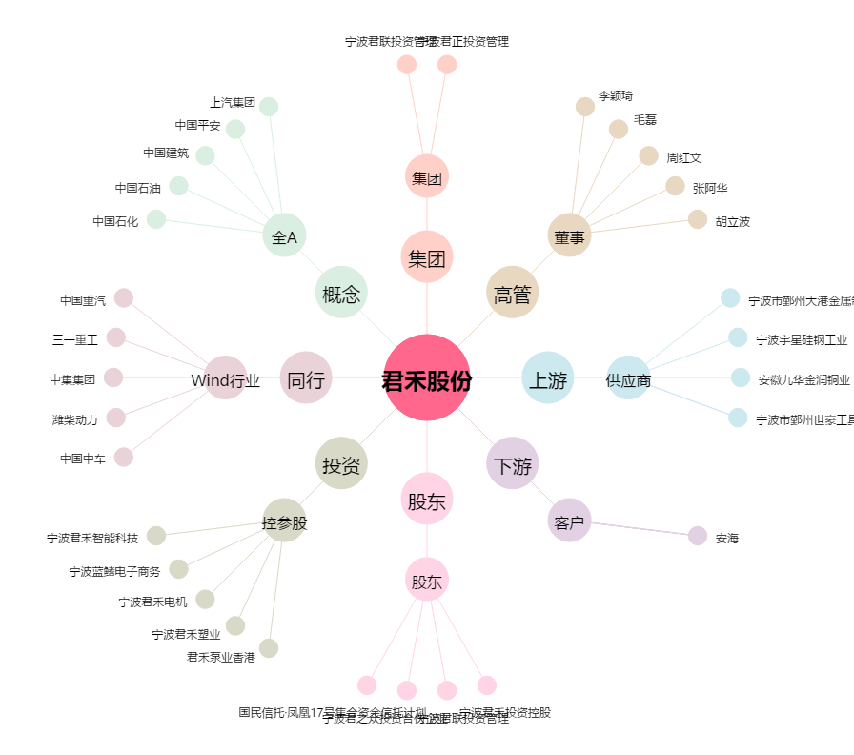
君禾股份[603617.SH] - 关系概览图

